Oversigt over tilskud
Oversigt over tilskud fra fonden i 2025 |  |  |  |  |  | Vejledning til udfyldelse af Del 2 oversigten
Nr. | Projekttitel | Tilskud anvendt | Tilskud bevilget | Afvigelse
 |  | 1,000 kr. | 1,000 kr. | 1,000 kr. | % | I oversigten anføres de projekter, som tilskudsmodtager aflægger regnskab for. En række pr. projekt.
 |  | A | B | A - B | (A - B) / B
1 |  |  |  | - | - | Afvigelsen mellem bevilget og anvendt tilskud beregnes automatisk.
2 |  |  |  | - | -
3 |  |  |  | - | - | Anvendt tilskud jf. beløbet i revisionsberetningen skal være det samlede anvendte tilskud svarende til sumtallet i kolonne A.
4 |  |  |  | - | -
 |  |  |  | - | - | Der kan indsættes flere rækker under de enkelte afsnit, hvis der er behov for det. Formlerne i afvigelseskolonnen kan blot kopiers ind i de nye rækker.
 |  |  |  | - | -
 | I alt | 0 | 0 | - | - | Oversigten kan undlades, når der aflægges tilskudsregnskab for ét projekt.

 |  |  |  |  |  | Der skal derudover laves et tilskudsregnskab pr. projekt. Skabelonen findes i fanebladet "projektregnskab"

 |  |  |  |  |  | Vejledning om konvertering af Del 2 Oversigten og projektøkonomiskiemaet fra excel til pdf

 |  |  |  |  |  | Denne oversigt over tilskud fra fonden samt projekttilskudsregnskabene inkl. afsnittene med bemærkninger hertil skal udfyldes i excel-arket og derefter konverteres til pdf.
 |  |  |  |  |  | Konvertering til pdf sker ved at "udskrive til Adobe PDF" + under indstillinger angive "Udskriv hel projektmappe". Se indsat billede nedenfor.
 |  |  |  |  |  | Dermed bliver denne oversigt og siden/siderne med tilskudsregnskaber udskrevet til pdf på en gang.

 |  |  |  |  |  | Den grå ramme angiver udskriftsområdet. Tekst skrevet i rækker og kolonner udenfor vil ikke fremgå af dokumentet, når det printes eller konverteres til pdf-format.

 |  |  |  |  |  | OBS - Ingen skalering af arket inden print / konvertering til pdf-format.
 |  |  |  |  |  | OBS - Sørg for at sideskift falder naturligt.
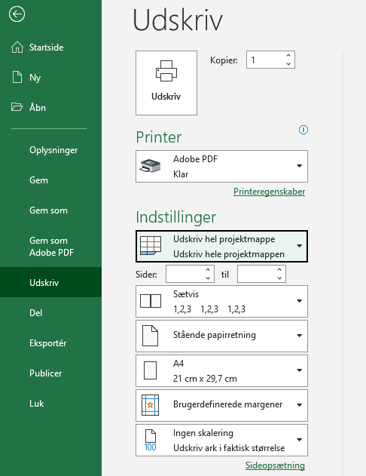

projektregnskab
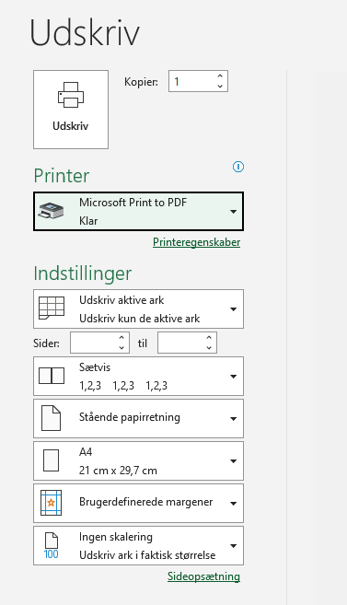
 |  |  |  |  |  |  |  |  |  | Vejledning om konvertering af projektøkonomiskiemaet fra Excel til pdf - se også indsat billede til højre.
 |  |  |  |  |  |  |  |  |  | Fonden har lavet en standardopsætning af siderne i form af angivelse af "udskriftsområde". Det betyder, at det alene er udskriftsområdet, som kommer med ved fysisk udskrift eller ved konvertering/udskrift til pdf. De grå kanter markerer udskriftsområdet. Undlad derfor ved udskrift / konvertering til pdf at ændre på sideopsætningen, herunder at anvende skaleringsfunktionen. Vejledning om konvertering af projektøkonomiskemaet fra Excel til pdf - se indsat billede til højre.

Projektets titel | : Projektets titel, jf. ansøgningen anføres

Tilskudsperiode | : Tilskudsperioden, som fremgår af tilsagnet, angives

Projektets samlede udgifter i tilskudsperioden |  |  |  |  |  |  |  |  |  | Vejledning til brug for udfyldelse skemaet - se teksten nedenfor
 |  |  |  |  | Regnskab |  | Budget |  | Afvigelse (ift. tilskuds-grundlag) | I budgetkolonnen anføres de udgifter under posterne intern løn, ekstern bistand osv, som er godkendt jf. ansøgningen til fonden. Har fonden fx efterfølgende godkendt et ændringsbudget, er det tallene derfra, som skal angives.
 |  |  |  |  | 1.000 kr. |  | 1.000 kr. |  |  | Summen af udgifterne til ekstern bistand osv. i hovedskemaet til venstre hentes automatisk fra specifikationerne på næste side.
Interne lønudgifter | Antal timer | Timeløn før overhead kr. | Overhead Model I %-tillæg | Timeløn inkl. overhead kr. | A |  | B |  | (A-B)/SUM B %
 |  |  |  |  |  |  |  |  |  | Det er timeantal, timeløn og overheadsats i regnskabet, som skal oplyses i kolonne B, C, D. Derved beregnes lønudgifterne automatisk i kolonne F/G.

 |  |  |  |  |  |  |  |  |  | ALLE grå felter udfyldes automatisk.

 |  |  |  |  |  |  |  |  |  | Afvigelsen mellem budget og regnskab er set i forhold til det samlede tilskudsgrundlag på budgettidspunktet. Afvigelsen i pct. beregnes automatisk.
Interne lønudgifter i alt (uden overhead) |  |  |  |  | 0 |  | 0
Ekstern bistand |  |  |  |  | 0 |  | 0 |  |  | Summen af de samlede udgifter hentes automatisk fra summen af Ekstern bistand på næste side
Udstyr |  |  |  |  | 0 |  | 0 |  |  | Summen af de samlede udgifter hentes automatisk fra summen af Udstyr på næste side
Øvrige projektudgifter |  |  |  |  | 0 |  | 0 |  |  | Summen af de samlede udgifter hentes automatisk fra summen af Øvrige udgifter på næste side
Udgifter før administrative omkostninger / overhead |  |  |  |  | 0 |  | 0
Overhead - tillæg til intern løn - Model I |  |  |  |  |  |  |  |  |  | Model I: Når administrative omkostninger/overhead er beregnet og fordelt i henhold til internt timeforbrug og lønudgifter, angives procenttillægget i cellerne i kolonne D under Interne lønudgifter. Det samlede beløb, der er indregnet til dækning af overhead/administrative omkostninger beregnes herefter automatisk i kolonne G.
Overhead - tillæg til tilskudsgrundlaget - Model II |  |  |  | %-tillæg |  |  |  |  |  | Model II: Når administrative omkostninger/overhead er beregnet som x pct. af projektets direkte udgifter, angives dette %-tillæg i cellen i kolonne D. Det samlede beløb, der er indregnet til dækning af overhead/administrative omkostninger beregnes herefter automatisk i kolonne G
Projektets samlede udgifter |  |  |  |  | 0 |  | 0 |  |  | OBS - når der indgår overheadudgifter i tilskudsregnskab, så SKAL udgifterne specificeres sidst i dokumentet.
Indtægter |  |  |  |  | 0 |  | 0 |  |  | Summen af de samlede indtægter hentes automatisk fra summen af Indtægter på næste side
Projektets samlede tilskudsgrundlag |  |  |  |  | 0 |  | 0
Overheads andel af projektets samlede tilskudsgrundlag

Projektets samlede finansiering i tilskudsperioden
 |  |  |  |  | Regnskab |  | Budget |  | Afvigelse
 |  |  |  |  | 1.000 kr. |  | 1.000 kr. |  | 1.000 kr.
 |  |  |  |  | A |  | B |  | A - B | Flere tilskudsydere / finansieringskilder
Fondens tilskud |  |  |  |  |  |  |  |  |  | Når der er flere tilskudsydere / finansieringskilder herunder egenfinansiering i projektet er udgangspunktet, at forholdet mellem de forskellige finansieringskilder skal forblive intakt sammenlignet med budgettet. Hvis der er afvigelser, skal der redegøres herfor under punkt 1 nedenfor.
Eget bidrag
Andre offentlige tilskud

 |  |  |  |  |  |  |  |  |  | ALLE grå felter udfyldes automatisk.
Andre private tilskud
 |  |  |  |  |  |  |  |  |  | Anden finansiering i form af ”in kind” skal ikke medtages her, men skal omtales under punkt 1.

I alt |  |  |  |  | 0% | 0 | 0% | 0 | 0

kontrollinje - skal være 0 pct. / 0 |  |  |  |  | 100% | 0 | 100% | 0 |  | Alle celler i kontrollinjen skal gå i "0" / "0 %", når kolonnerne er udfyldt. Dette er udtryk for, at finansieringen svarer til udgifterne.

Opgørelse af udgifter med eller uden moms - sæt kryds
Udgifter er opgjort uden moms, som ansøgt og bevilget
Udgifter er opgjort med moms, som ansøgt og bevilget

Budgettet, som regnskabet holdes op imod - sæt kryds
Budgettet, jf. basisansøgning |  |  |  |  |  |  |  |  |  | Med godkendt menes en godkendelse fra fondens side.
Budgettet, jf. ændringsansøgning
Budgettet, jf. projektforlængelse fra forrige bevillingsår
Budgettet, jf. basisansøgning + projektforlængelse fra forrige bevillingsår
Budgettet, jf. projektforlængelse til næste bevillingsår |  |  |  |  |  |  |  |  |  | Hvis en projektforlængelse til efterfølgende bevillingsår er indsendt men ikke færdigbehandlet af fonden, kan det oplyses under punkt 1 nedenfor.
 |  |  |  |  |  |  |  |  |  | Rækkerne ovenfor skal være på én side. Der er fra fondens side indsat et tvungen sideskift.
1. Overordnede bemærkninger til tilskudsregnskabets udgifter og finansiering
Væsentlige afvigelser mellem budget og regnskab kommenteres. Som væsentligt anses afvigelser på og over 10 pct. mellem budget og regnskab for projektets samlede tilskudsgrundlag samt for hver budgetpost dvs. Intern løn, Ekstern bistand, Udstyr, Øvrige udgifter samt Indtægter set i forhold til det samlede tilskudsgrundlag. Afvigelsen er beregnet i kolonne J. Eventuelle kommentarer vedr. moms kan oplyses under dette punkt. Ligeledes kan eventuelle bemærkninger om det budget, som regnskabet holdes op i mod, kommenteres her. Bemærkninger til projektets finansiering kan nævnes. Navnet på anden finansiering nævnes i selve skemaet og kan eventuelt uddybes her. Hvis der er tale om tilskudsordninger, som indeholder flere forskellige ordninger, skal den konkrete ordning nævnes. Eventuel ændring af finansieringskilder og ændringer heri omtales. Anden finansiering i form af ”in kind” beskrevet i ansøgningen skal omtales her. |  |  |  |  |  |  |  |  |  | Der kan indsættes flere rækker under de enkelte afsnit, hvis der er behov for det. Der kan ligeledes slettes overflødige rækker. Sørg for en hensigtsmæssig sidedeling - dvs ikke midt i tabellen - ved fx at lave tvungen sidedeling. Den vejledende tekst skal ikke slettes.

2. Specifikation og bemærkninger til de enkelte hovedposter i budgettet |  |  |  |  |  |  |  |  |  | Udgifter - uanset relevansen og nødvendigheden heraf, er kun tilskudsberettigede, når de er medtaget i et af fonden godkendt budget. Se også fondens vejledning jf. punktet om ændring af budgettet.
Specifikationen af udgifterne i tilskudsregnskabet skal være sammenligneligt med projektets budget godkendt af fonden.

2.1 Intern løn
Men henvisning til vejledningen om intern løn kommenteres på anvendte timesatser, principper for beregningen heraf o.l. |  |  |  |  |  |  |  |  |  | Den vejledende tekst skal ikke slettes.

 |  |  |  |  |  |  |  |  |  | Den grå ramme angiver udskriftsområdet. Tekst skrevet i rækker og kolonner udenfor vil ikke fremgå af dokumentet, når det printes eller konverteres til pdf-format.
 |  |  |  |  |  |  |  |  |  | OBS - Ingen skalering af arket inden print / konvertering til pdf-format.

2.2 Ekstern bistand: Navn og nøgleord for opgaven |  |  |  |  | Regnskab |  | Budget |  | Ændring | Med navn menes fx Universitets navn eller virksomhedens navn. Navn og nøgleord for opgaven SKAL fremgå af tilskudsregnskabet uanset, hvordan det var oplyst i ansøgningen.
Udgifterne skal være sammenligneligt med budgettet godkendt af fonden |  |  |  |  | 1.000 kr. |  | 1.000 kr. |  | 1.000 kr.
 |  |  |  |  |  |  |  |  |  | Hvis teksten med navn og nøgleord fylder mere end én linje, skal rækkehøjden ændres så al tekst er synlig.

I alt |  |  |  |  | 0 |  | 0 |  | 0
Kommentarer til udgifter til Ekstern bistand
 |  |  |  |  |  |  |  |  |  | Der kan indsættes flere rækker under de enkelte afsnit, hvis der er behov for det. Husk at kopiere formlen i kolonne J med i den nye række.
 |  |  |  |  |  |  |  |  |  | Der kan ligeledes slettes overflødige rækker.
 |  |  |  |  |  |  |  |  |  | Sørg for en hensigtsmæssig sidedeling - dvs ikke midt i tabellen - ved fx at lave tvungen sidedeling
2.3 Udstyr - køb af udstyr og dyr |  | Værdi | pr. 1/1 | pr. 31/12 | Regnskab |  | Budget |  | Ændring
Udgifterne skal være sammenligneligt med budgettet |  |  | 1.000 kr. |  | 1.000 kr. |  | 1.000 kr. |  | 1.000 kr.

I alt |  |  |  |  | 0 |  | 0 |  | 0
Kommentarer til udgifter til udstyr

2.4 Øvrige projektudgifter |  |  |  |  | Regnskab |  | Budget |  | Ændring
Udgifterne skal være sammenligneligt med budgettet godkendt af fonden |  |  |  |  | 1.000 kr. |  | 1.000 kr. |  | 1.000 kr.
...

